Solicitud gráfica
 | Área: | Ciencias Naturales |  |  | Fecha:
 | Grado: | 9 |  |  | 2015-08-11
 | Título del tema: | La clasificación biológica |  |  | ¿Cuaderno de estudio o recurso? | Cuaderno de Estudio
 | Editor: | Miguel Aljure

 | Código guión o recurso: | CN_09_04_CO | ← Para determinar este código, visite la hoja de Ayuda
 |  |  |  |  | ESPECIFICACIÓN DE ARCHIVOS A ENTREGAR
Núm. | Archivo Shutterstock o ruta en web | Imagen para: | Tipo | Formato | Nombre imagen SMALL | Tamaño imagen SMALL | Nombre imagen ZOOM | Tamaño imagen ZOOM | Descripción | Observaciones
IMG01 | https://www.flickr.com/photos/ferranp/4929935738 | Cuaderno de Estudio | Fotografía | Horizontal | CN_09_04_CO_IMG01_small | 526 x 370 px | CN_09_04_CO_IMG01_zoom | 800 x 600 px | Muchas imágenes de seres vivos
IMG02 | 246497401 | Cuaderno de Estudio | Fotografía | Horizontal | CN_09_04_CO_IMG02_small | 526 x 370 px | CN_09_04_CO_IMG02_zoom | 800 x 600 px | Microscopio antiguo
IMG03 | Leer observaciones | Cuaderno de Estudio | Ilustración | Horizontal | CN_09_04_CO_IMG03_small | 526 x 370 px | CN_09_04_CO_IMG03_zoom | 800 x 600 px | Esquema tradicional de clasificación de los seres vivos | 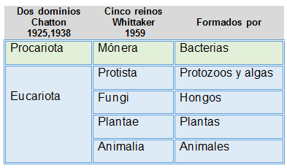 Ilustrar
IMG04 | Leer observaciones | Cuaderno de Estudio | Ilustración | Horizontal | CN_09_04_CO_IMG04_small | 526 x 370 px | CN_09_04_CO_IMG04_zoom | 800 x 600 px | Esquema moderno de clasificación de los seres vivos | 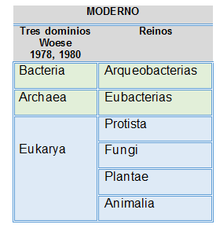 Ilustrar
IMG05 | 94495162 | Cuaderno de Estudio | Fotografía | Horizontal | CN_09_04_CO_IMG05_small | 526 x 370 px | CN_09_04_CO_IMG05_zoom | 800 x 600 px | Muchas aves
IMG06 | http://4.bp.blogspot.com/-2o_ZQAhj9WY/U-8LMr_nRvI/AAAAAAAAACM/bTE2W7BgtBE/s1600/111.jpg (imagen A) y http://www.sindioses.org/cienciaorigenes/cladotaller.html (Imagen B) | Cuaderno de Estudio | Ilustración | Horizontal | CN_09_04_CO_IMG06_small | 526 x 370 px | CN_09_04_CO_IMG06_zoom | 800 x 600 px | Brazos y alas | Las imágenes debe estar marcadas como A y B. En la imagen A, modificar los nombres así: • Asa de ave por Ala de ave • Ossos por Huesos • Penas por Plumas • Asa de insecto por Ala de insecto • Nervuras por Venación • Quitina se conserva igual.
IMG07 | http://3.bp.blogspot.com/-JD33WEhH6H0/U2GrqJoT1zI/AAAAAAAAAmo/5s0J5__iQlk/s1600/Michaeljacksoni.jpg | Cuaderno de Estudio | Ilustración | Horizontal | CN_09_04_CO_IMG07_small | 526 x 370 px | CN_09_04_CO_IMG07_zoom | 800 x 600 px | Ilustración de un cangrejo
IMG08 | Leer observaciones | Cuaderno de Estudio | Ilustración | Horizontal | CN_09_04_CO_IMG08_small | 526 x 370 px | CN_09_04_CO_IMG08_zoom | 800 x 600 px | Jerarquías de clasificación biológica | Ilustrar
IMG09 | 72094063 | Cuaderno de Estudio | Fotografía | Horizontal | CN_09_04_CO_IMG09_small | 526 x 370 px | CN_09_04_CO_IMG09_zoom | 800 x 600 px | Imagen de una mula
IMG10 | 287276999 | Cuaderno de Estudio | Fotografía | Horizontal | CN_09_04_CO_IMG10_small | 526 x 370 px | CN_09_04_CO_IMG10_zoom | 800 x 600 px | Bacterias Gram positivas y Gram negativas

